オーバービュー
サブシステムID
ゲーム初回登録サイト オーバービュー

改定履歴
No | 改定者 |  | 改定内容 |  | 改定日付 |  | バージョン |  | 備考
1 | 草場裕史 |  |  |  | 30.09.12 |  |  |  | 初回作成分

システム構成図

 | <<デモアプリ環境>>

 | <<検証環境>>

 | <<本番環境>>
 |  |  |  |  |  |  |  | ※ 変更の可能性あり
 |  | *******
 |  |  | Webサーバー1台
 |  |  |  | EC2 :*******
 |  |  |  | CPU:*************
 |  |  |  | Memory:**********

 |  |  | DBサーバー
 |  |  |  | 1契約
 |  |  |  | 1レプリカ増
 |  |  |  | Aurora
 |  |  |  | db.r3.large
 |  |  |  | インスタンス：1
 |  |  |  | OS:Linux??
 |  |  | LB
 |  |  |  | 1つ
 |  |  |  | Classic Load Balancer

サイトマップ(ご参考・設計段階)

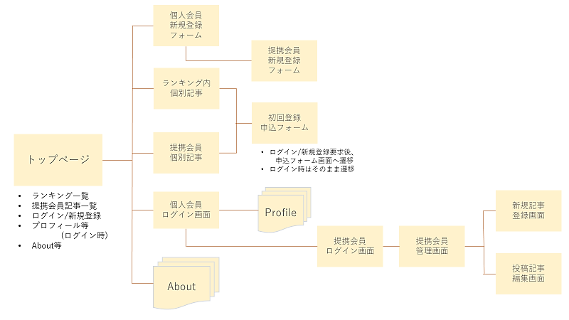

 |  |  |  |  |  |  |  |  |  |  |  |  | あ

システム開発領域（画面遷移と役割）フロント

 | ・トップページ概略

 | トップページ |  |  |  |  | ランキング個別記事 |  |  |  | 外部ページへ
 |  |  |  |  |  |  |  |  |  |  | (オフィシャルサイト等)

 |  |  |  |  |  | 提携会員個別記事 |  |  |  | 初回申込登録フォーム |  | 申込完了画面
 |  |  |  |  |  |  |  |  |  |  | (個別会員ログイン時)

 |  | ・ランキング個別記事は、App Storeからコンテンツを取得したものをDBから取り出す。
 |  | ・提携会員個別記事は、提携会員が事前に投稿し、管理者の承認を経たものをDBから取り出す。

システム開発領域（画面遷移と役割）フロント

 | 提携会員投稿・編集

 | トップページ |  |  |  |  | 個別会員ログイン画面 |  |  |  | 提携会員ログイン画面

 | 提携会員管理画面 |  |  |  |  |  |  |  |  | 新規記事登録画面

 |  |  |  |  |  |  |  |  |  | 投稿記事編集画面

機能一覧 |  |  |  | (*は優先的に実装)

 | <ユーザー側>
 | * | トップページ
 |  |  | APIから取得したランキング
 |  |  | 提携業者が投稿した記事
 | * | 初回会員(個人会員)登録申申込
 |  | 投稿のお気に入り・ブックマーク機能
 | * | SNSシェア機能
 |  | おすすめ記事？サジェスト表示
 | * | 検索機能
 |  | コメント機能
 |  | グーグルAPI？

 | <提携会員側>
 | * | 新規提携会員(法人)登録
 | * | 管理画面
 |  |  | 新規記事登録
 |  |  | 投稿記事編集

 | <管理者側>
 | * | 承認機能

シーケンス図
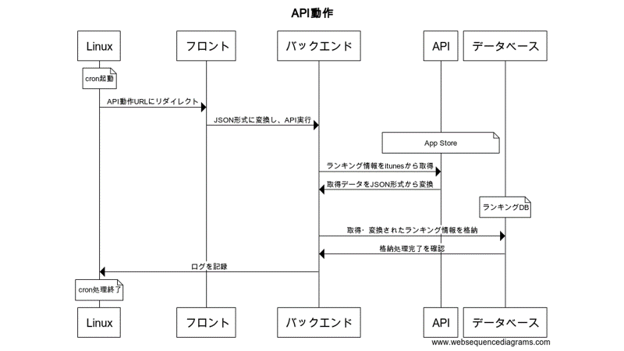
トップページ

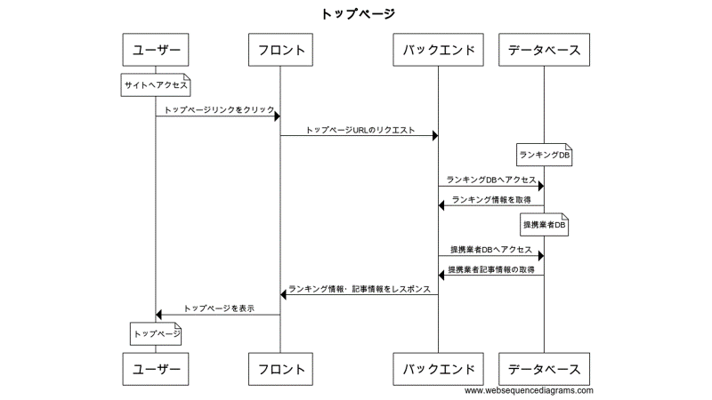

法人案件登録

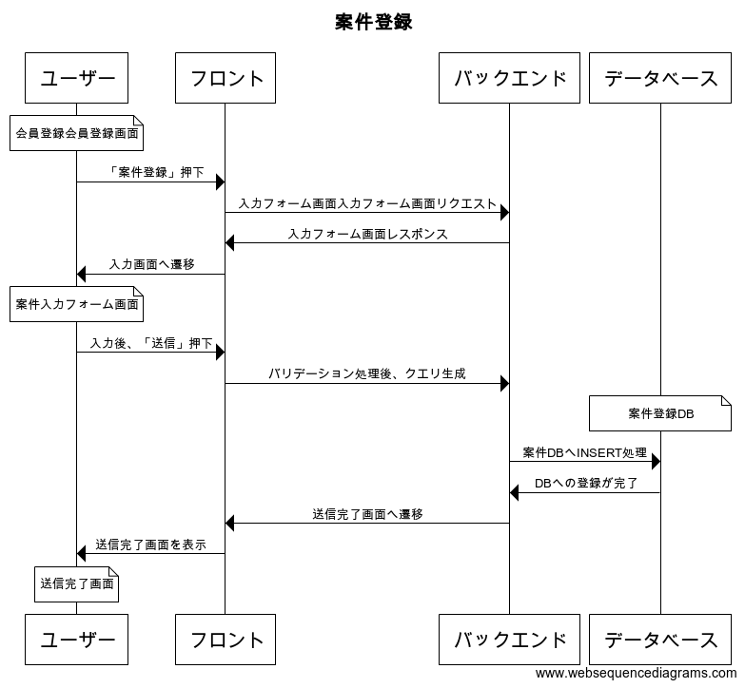

ランキング情報取得API動作

ページレイアウトイメージ
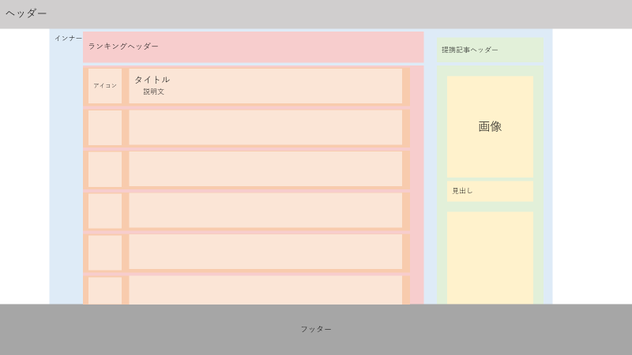
トップページ

